Bénin
 | Bénin - COURBE DE TAUX 04/03/2022

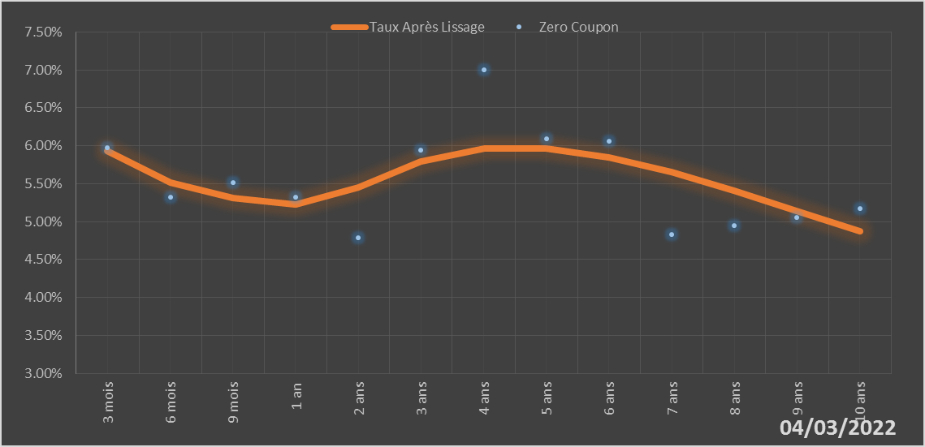
 |  | Maturité | Zero Coupon | Taux Après Lissage
 |  | 3 mois | 5.9724% | 5.9353%
 |  | 6 mois | 5.3251% | 5.5185%
 |  | 9 mois | 5.5162% | 5.3078%
 |  | 1 an | 5.3212% | 5.2290%
 |  | 2 ans | 4.7846% | 5.4547%
 |  | 3 ans | 5.9390% | 5.7890%
 |  | 4 ans | 7.0039% | 5.9597%
 |  | 5 ans | 6.0910% | 5.9638%
 |  | 6 ans | 6.0583% | 5.8460%
 |  | 7 ans | 4.8254% | 5.6494%
 |  | 8 ans | 4.9437% | 5.4076%
 |  | 9 ans | 5.0586% | 5.1443%
 |  | 10 ans | 5.1721% | 4.8751%

2022-03-04
oui

Bénin

